CU_P01
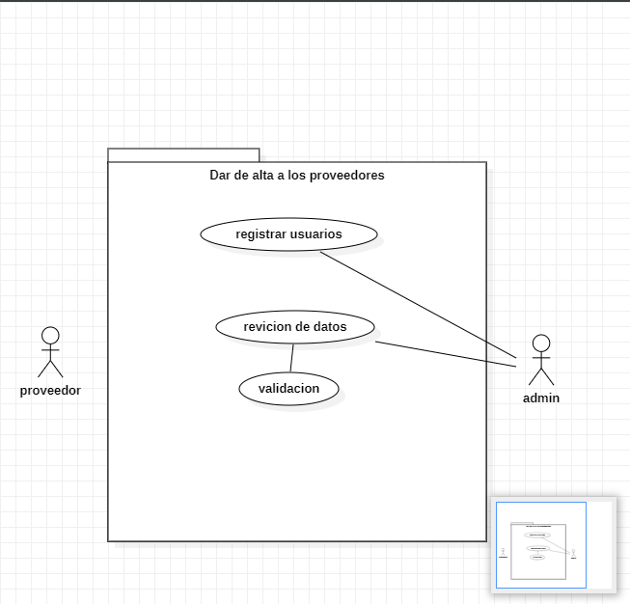
CASOS DE USO |  |  |  | Diagrama de caso de uso
ID Caso de uso | CU_P01
Nombre | Dar de alta a los proveedores en el sistema
Precondición | El proveedor debera de traer los requisitos necesarios para darle de alta en el sistema
Postcondición | El sistema mostrara un mensaje que dira "se a registrado correctamente"
Autor | administrador | Fecha | 2022-10-29

Proposito
Es tener un control sobre el manejo de la información de los proveedores y también una mayor satisdación con el tiempo de respuesta que podamos estar buscando un proveedor

Flujos alternativos y excepciones

Curso normal
paso 1:(admin) el administrador deberá de estar en la pestaña de registrar proveedores paso 2:(admin) el administrador deberá de pedir información al proveedor que se quiera registrar paso 3:(admin) se introducirá la información en el sistema para darlo de alta paso 4:(admin) el administrador dará en la casilla para validar información paso 5:(sistema) el sistema mandara un mensaje que se realizó exitosamente el registro

Curso alterno
2a-Si el proveedor no tiene la información necesaria no se podrá registrar 4a- Si el proveedor estar registrado, mandara un mensaje el sistema que ya se encuentra registrado 4b-si el usuario dejo una casilla obligatoria en blanco no se podrá registrar

Otros datos

importancia | Alta
Urgencia | Alta
 |  |  |  |  | Interfaz del registro de proveedores
Comentarios
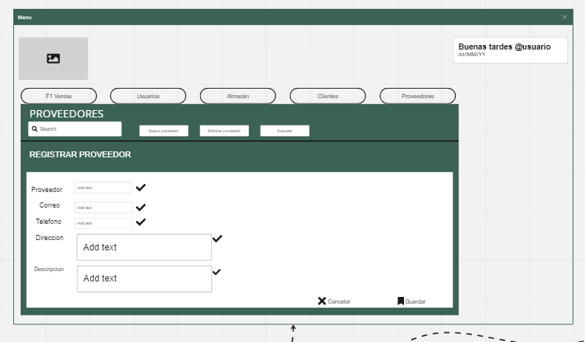
El proveedor se podra registrar una sola vez en el sistema

Diagrama de componentes
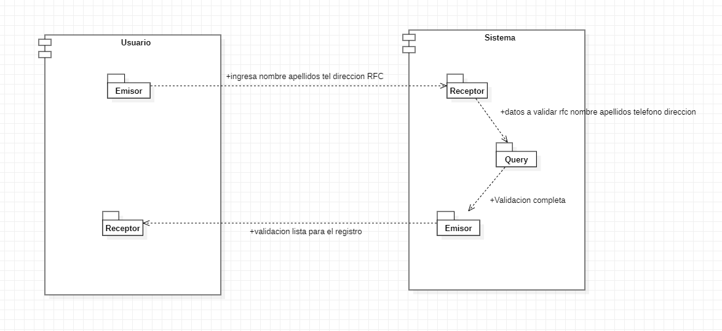

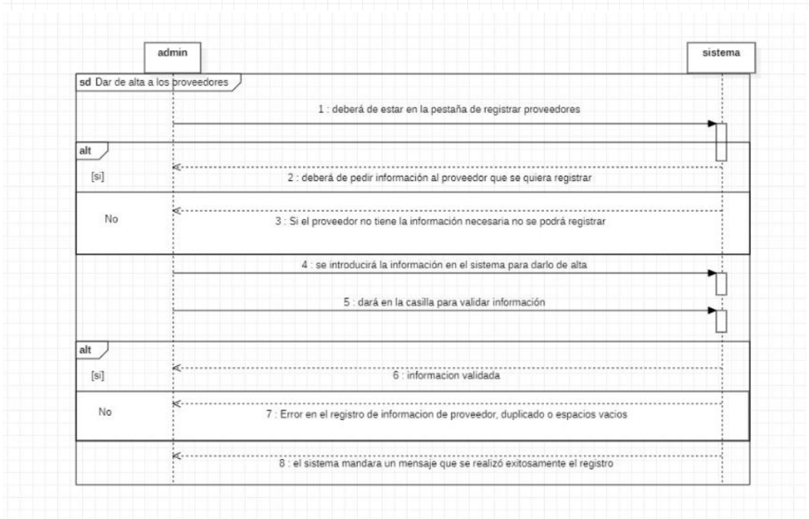
Diagramas de secuencia

CU_P02
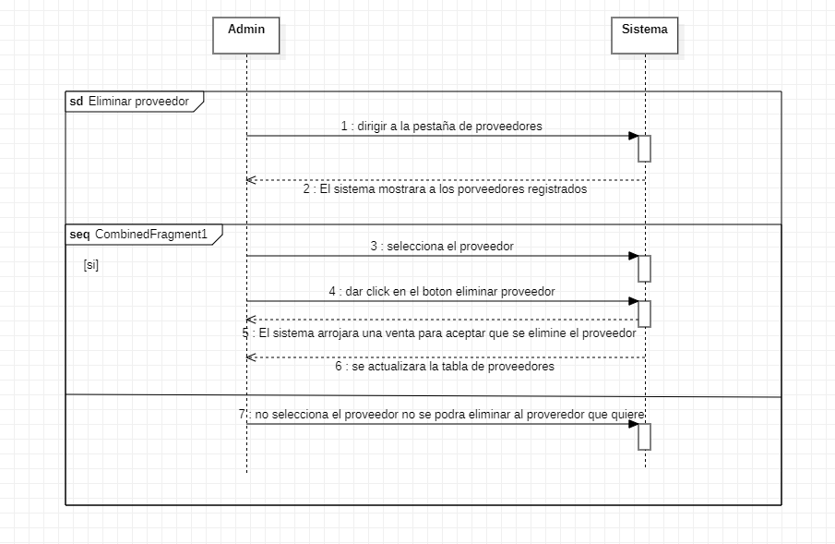
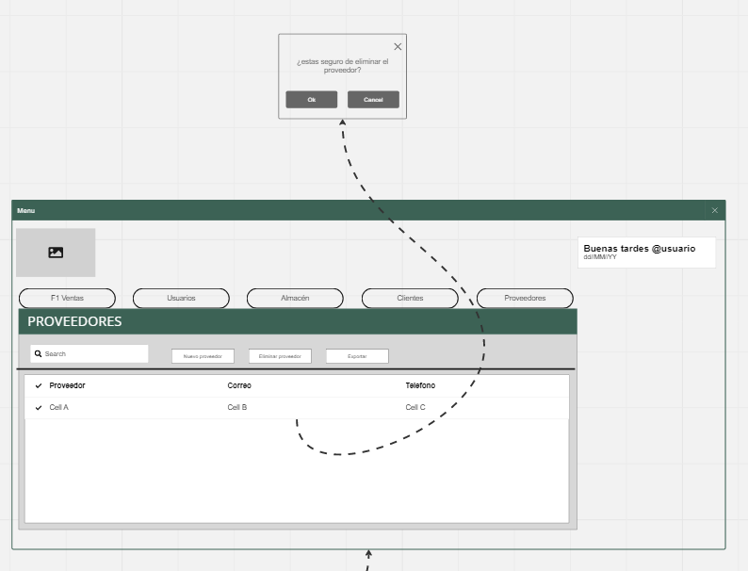
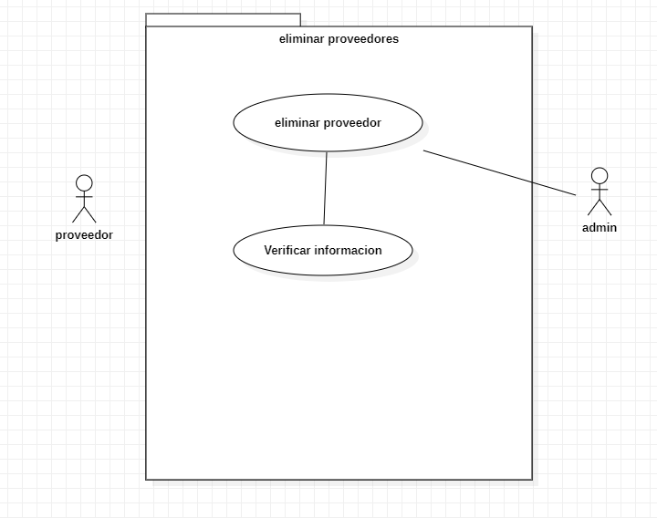
CASOS DE USO |  |  |  |  | Diagrama de caso de uso | Diagrama de componentes
ID Caso de uso | CU_P02
Nombre | Eliminar el proveedor
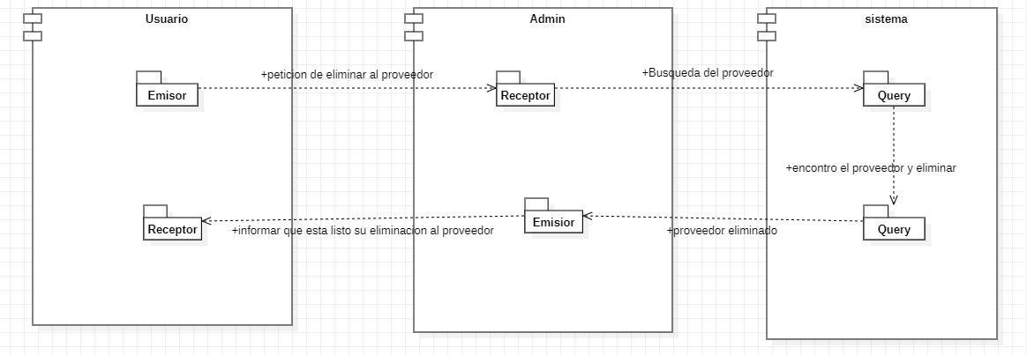
Precondición | El proveedor debe de estar dado de alta en el sistema
Postcondición | El sistema mostrara un mensaje que dira "se elimino correctamente"
Autor | administrador | Fecha | 2022-10-29

Proposito
El propósito de eliminar proveedores es mantener una lista de proveedores actualizada y relevante para las necesidades del negocio. Al eliminar proveedores que ya no son necesarios o que han estado proporcionando servicios o productos de baja calidad, la empresa puede asegurarse de que está trabajando con los mejores proveedores disponibles.

Flujos alternativos y excepciones

Curso normal
Paso 1: el usuario deberá de estar en la pestaña de proveedores Paso 2 : el usuario deberá de seleccionar el proveedor que quiere eliminar Paso 3 :el usuario deberá de dar click en el botón eliminar proveedor Paso 4: el usuario deberá de poner si, en la ventana de confirmación del programa Paso 5: el sistema mandara una confirmación que se eliminó proveedor Paso 6: el sistema se actualizará automáticamente

Curso alterno
paso 1a: si el usuario no esta en la ventana de proveedores no podrá eliminarlos paso 2a: si el usuario no selecciona al proveedor, no podrá eliminarlo paso 3a: si el usuario no da click en el botón de eliminar, no se podrá eliminar paso 4a: si el usuario no da la confirmación a la ventana emergente no podrá eliminarlo
 |  |  |  | |
Otros datos

importancia | Alta
Urgencia | Alta

Comentarios
los proveedores podran ser eliminados si el usuario tienen permisos para esto
 |  |  |  |  | Diagramas de secuencia | Interfaz del eliminar proveedores

CU_P03
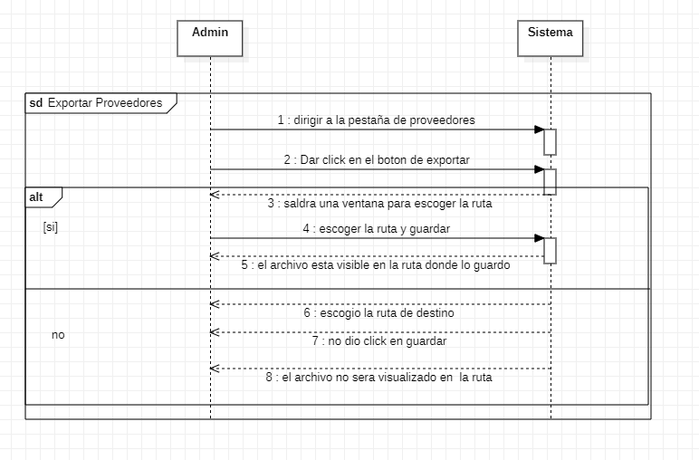
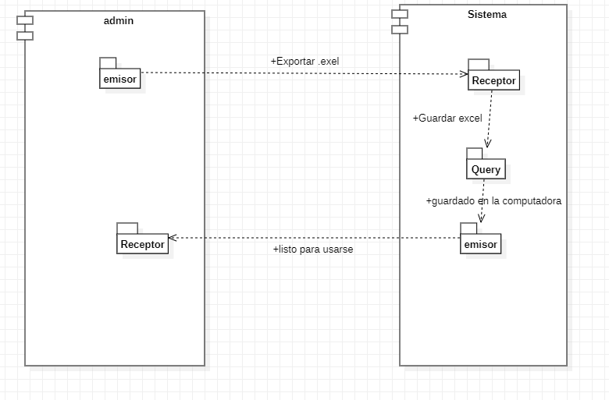
CASOS DE USO |  |  |  | Diagrama de caso de uso | Diagrama de componentes
ID Caso de uso | CU_P03
Nombre | Exportar proveedores
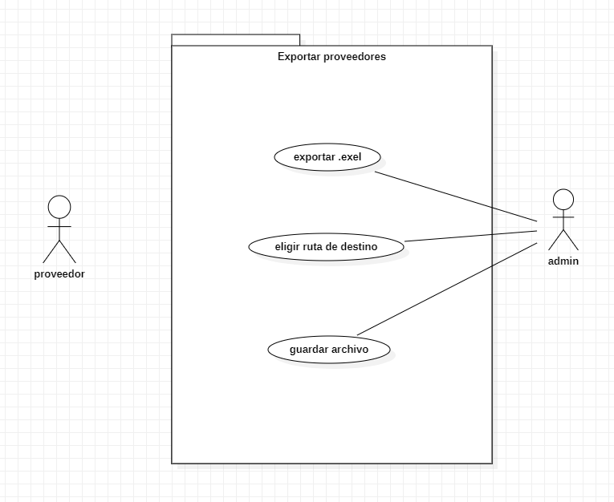
Precondición | Deberan de existir proveedores registrados en el sistema para extraer informacion
Postcondición | El sistema arrogara un documento exel con informacion registrada de los proveedores
Autor | administrador | Fecha | 2022-10-29

Proposito
El propósito de este es de generar una hoja de cálculo con información de los proveedores registrados hasta el momento que se exporta el documento

Flujos alternativos y excepciones

Curso normal
Paso 1: el administrador deberá de estar en la pestaña de proveedores Paso 2: el administrador deberá de darle click en exportar Paso 3: El administrador deberá de elegir la ruta donde quiera almacenar el archivo Paso 4: el administrador deberá de confirmar la ruta donde se almaceno el archivo

Curso alterno
Paso 1a:si el administrador no esta en la pestaña de proveedores no podrá exportar esta lista de proveedores Paso 2a: si el administrador no da click en exportar, no se podrá generar el archivo Paso 3a:si el administrador no selecciona la ruta el sistema elegirá predeterminadamente el escritorio como medio de almacenamiento Paso 4a: si el administrador no confirma la ruta no se guardara el archivo y se regresara a la ventana de proveedores

Otros datos

importancia | Media
Urgencia | Media

Comentarios
el sistema exportara informacion si hay proveedores registrados en el sistema
 |  |  |  | Diagramas de secuencia | Interfaz del exportar proveedores

CU_P04
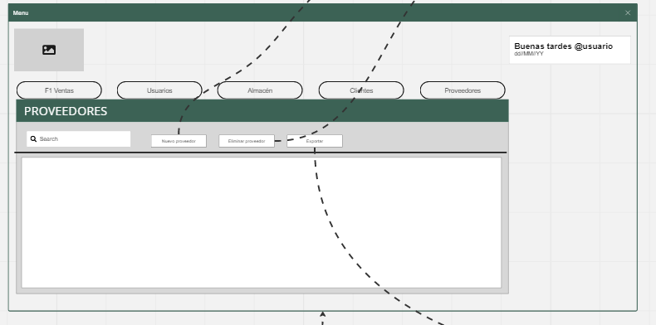
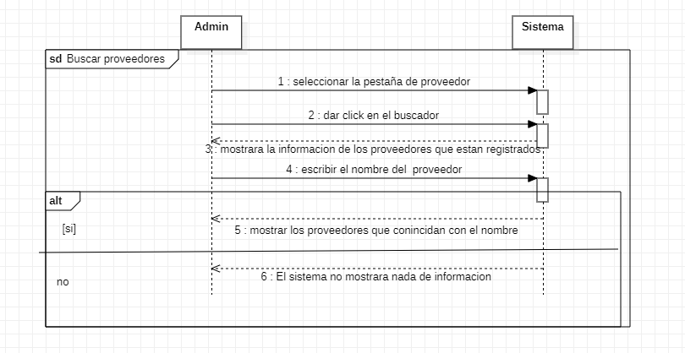
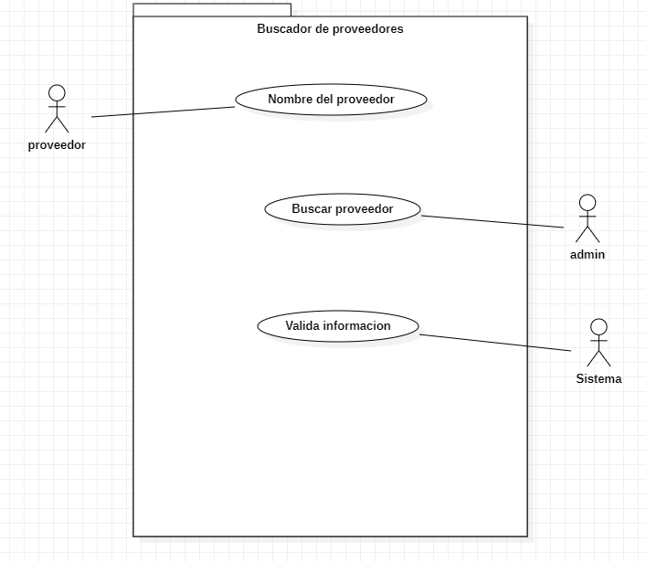
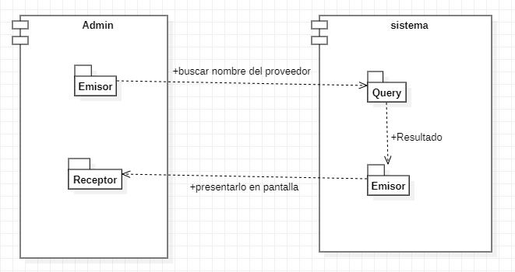
CASOS DE USO |  |  |  | Diagrama de caso de uso | Diagrama de componentes
ID Caso de uso | CU_P04
Nombre | Buscador de proveedores
Precondición | deberan de existir proveedores registrados en la base de datos
Postcondición | El sistema mostrara informacion de el o los proveedores que coincidan con la busqueda
Autor | administrador | Fecha | 2022-10-29

Proposito
El propósito es filtrar información de los proveedores que coincidan con la búsqueda que quiere realizar

Flujos alternativos y excepciones

Curso normal
Paso 1: el administrador deberá de estar en la pestaña proveedores Paso 2: el admin deberá de dar click en el buscador Paso 3: el admin deberá de colocar el nombre del proveedor Paso 4: el sistema mostrara la información de los proveedores que coincidan con la búsqueda

Curso alterno
Paso 1a:si el admin no esta en la pestaña de proveedores no podrá buscar a ningún proveedor Paso 2a: si el admin no da click en el buscador no podrá buscar proveedores Paso 3a:Si el admin no busca por nombre del proveedor, el sistema no encontrar al proveedor que sea buscar

Otros datos

importancia | Media
Urgencia | Media

Comentarios
Es importante de recalcar que el filtrado de la información es solamente por nombre
 |  |  |  | Diagramas de secuencia | Interfaz del busqueda de proveedores

CU_P05
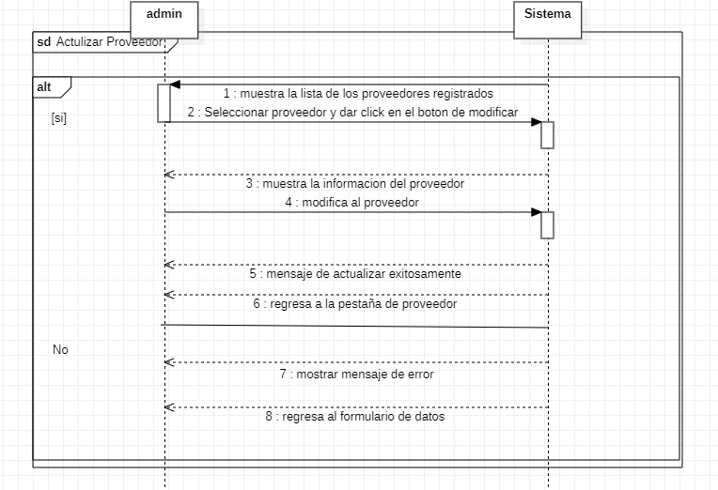
CASOS DE USO |  |  |  | Diagrama de caso de uso | Diagrama de componentes
ID Caso de uso | CU_P05
Nombre | Actualizar proveedorea
Precondición | Deberan de existir proveedores registrados en el sistema para extraer informacion
Postcondición | El sistema mostrara un mensaje de sastifaccion en cual mencione al usuario que se a modificado el proveedor
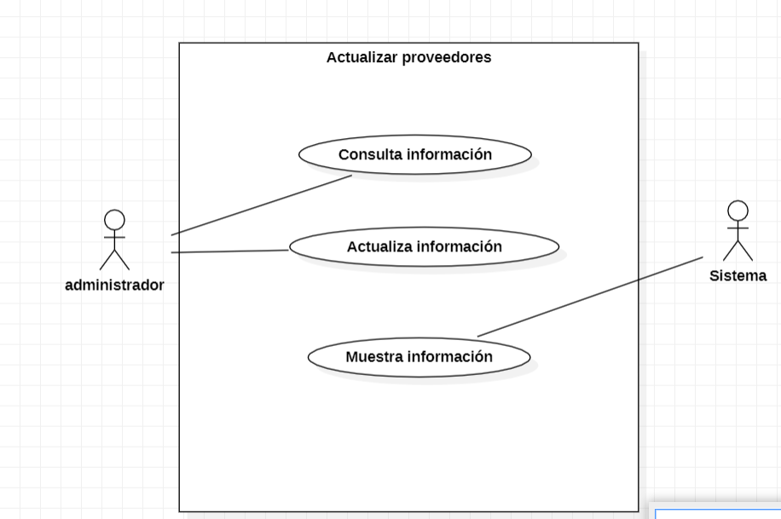
Autor | administrador | Fecha | 2022-10-29

Proposito
Mantener información actualizada y precisa sobre los proveedores con los que trabaja la empresa

Flujos alternativos y excepciones

Curso normal
Paso 1: el administrador deberá de estar en la pestaña de proveedores Paso 2: El administrador deberá de seleccionar el proveedor a modificar. Paso 3: el administrador deberá de darle click en actualizar. Paso 4: El sistema mostrara toda la información del usuario seleccionado. Paso 5: El usuario deberá de modificar la información del proveedor. Paso 6: Una vez modificada la información el usuario deberá de dar click en el botón de guardar. Paso 7: El sistema mostrara un mensaje de confirmación, el cual el administrado tendrá que aceptar. Paso 8: El sistema mostrara un mensaje de satifacción mencionando al usuario que se actualizo con exito.

Curso alterno
Paso 1a:si el administrador no esta en la pestaña de proveedores no podrá actualizar proveedores. Paso 2a: si el administrador no da selecciona el proveedor a modificar, no se actualizara ningun proveedor. Paso 3a:Si el administrador no da clic en actualizar, el sistema no mostrara ninguna información. Paso 5a: si el administrador no modifica nada la información del proveedor no se mantiene intacta. Paso 6a: Si el usuario no da clic en el boton de guardar, no se guardaran los cambios. Paso 7a. Si el administrador no acepta el mensaje de confirmacion no se guardaran los cambios.

Otros datos

importancia | Media
Urgencia | Media

Comentarios
Para poder actualizar un proveedor se debe de seleccionar.
 |  |  |  | Diagramas de secuencia | Interfaz del exportar proveedores

